问题
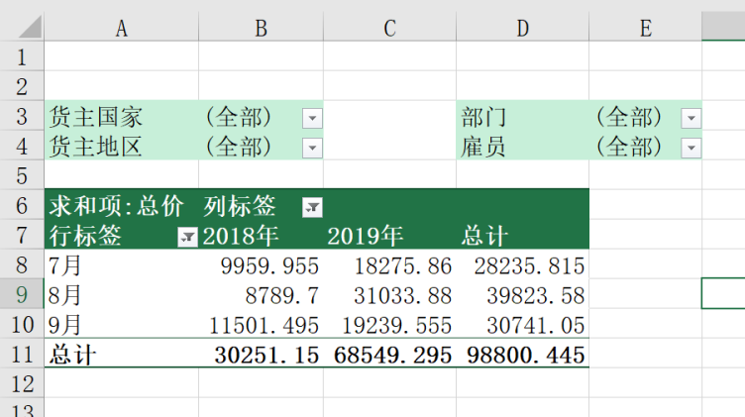
 |  | 课后小练习

任务：
 | 使用“练习表”中数据创建数据透视表，制作第三季度两年同比，并按下图布局添加筛选器。
 | 完成效果如下图所示。

